상품제안서
폴라폴리스 넥워머 + 왕 귀마개 세트 | 상품코드: F02804

 |  |  |  |  |  |  | 02-412-0044 | www.easy1.co.kr
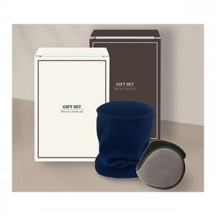

【상세/제작정보】 | ※ 기본 인쇄는 넥워머 기준입니다. 귀마개 인쇄시 별도문의(귀마개는 인쇄시 재포장 필수로 추가비용 발생됩니다.) ※ 인쇄 시 OPP 제거 후 인쇄되므로 출고 시 벌크로 출고 기본 SET OPP포장 / 인쇄시 벌크

【인쇄/포장옵션】 | 실크, 자수 / OPP(비닐)

【공급단가】 | 수량 | 100~ | 300~ | 500~ | 1,000~ | 3,000~
*VAT별도 | 단가 | 9,100원 | 8,770원 | 8,450원 | 8,120원 | 7,800원

【상품 URL】 | https://dev.easy1.co.kr:443/src/goods_detail.php?gdno=2804

